Index
SBI新生銀行 データブック
SBI Shinsei Bank Data Book

 | 目次 / Index

 | 連結 Consolidated |  | 単体 Non Consolidated
 | ・ | 損益の状況（期初来） Results of Operations (Year-to-Date)* | ・ | 損益の状況 Results of Operations

 | ・ | 損益の状況（四半期） Results of Operations (Quarterly)* | ・ | 貸借対照表 Balance Sheet

 | ・ | 貸借対照表 Balance Sheet | ・ | 貸出・債権ポートフォリオと資産の質 Credit Portfolio and Asset Quality

 | ・ | 資金調達の状況 Funding Status | ・ | 平均残高・利息・利回り Average Balance, Interest, Yield

 | ・ | 貸出・債権ポートフォリオと資産の質 Credit Portfolio and Asset Quality | 子会社 Subsidiaries
 |  |  | ・ | 主要計数 Key Metrics
 | ・ | 有価証券 Securities
 |  |  | ・ | 利息返還関連 Gray Zone Related Information
 | ・ | 平均残高・利息・利回り・純資金利鞘 Average Balance, Interest, Yield, NIM
 |  |  | 参考 Reference
 | ・ | 財務指標・資本関連情報 Financial Ratios and Capital Information | ・ | 格付 Credit Rating

 | ・ | ビジネスデータ Business Data | ・ | 換算為替レート Exchange Rate

 | ・ | 事業セグメント別損益（期初来） P/L by Business Segment (Year-to-Date)*

 | ・ | 事業セグメント別損益（四半期）P/L by Business Segment (Quarterly)*

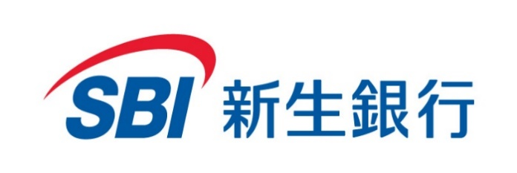

 | 免責条項 Disclaimer
 | 本資料には、当行および当行の子会社に関する見通し、将来に関する計画、経営目標などが記載されています。これらの将来の見通しに関する記述は、将来の事象や動向に関する現時点での仮定に基づくものであり、当該仮定は不正確であることがあり得ます。様々な要因により、実際の業績が本書の記載と著しく異なる可能性があります。別段の記載がない限り、本資料に記載されている財務データは日本において一般に認められている会計原則に従って表示されています。当行は将来の事象などの発生にかかわらず、必ずしも今後の見通しに関する発表を修正するとは限りません。尚、特別な注記がない場合、財務データは連結ベースで表示しております。 当行以外の金融機関とその子会社に関する情報は、一般に公知の情報に依拠しています。 本資料はいかなる有価証券の申込みもしくは購入の案内、あるいは勧誘を含むものではなく、本資料および本資料に含まれる内容のいずれも、いかなる契約、義務の根拠となり得るものではありません。 These data book contains forward-looking statements, including plans, strategies, and management targets relating to the Company and its subsidiaries. These statements are based on current assumptions regarding future events and trends, which may prove inaccurate and are subject to various risks and uncertainties. Actual results may differ materially from those expressed or implied in such statements due to various factors. Unless otherwise noted, the financial data contained herein are presented under Japanese GAAP. The Company does not undertake any obligation to revise or update forward-looking statements, regardless of future events or circumstances. Information concerning financial institutions other than the Company and its subsidiaries is based on information generally available to the public. These materials do not constitute an invitation or solicitation to subscribe for or purchase any securities, and neither this document nor any part of its contents shall form the basis of any contract or commitment whatsoever.

 | 本資料の財務データ、記述における単位は、金額は1億円未満を切り捨て、パーセンテージは小数点第2位以下を四捨五入で記載しております。 Financial and operational data in this document are truncated below 0.1 billion yen; percentages are rounded to the nearest 0.1%. 本資料の財務データは決算発表時において開示可能な数字を記載しております。 This data book represents financial and operational figures available as of the financial results announcement. * の項目は経営管理ベースで表示をしております。 * indicates management accounting basis figures. 「n/a」は該当データなし、「n.m.」は計数として意味を持たないこと、「−」はゼロ、「0.0」または「(0.0)」は表示単位未満を示します。 "n/a" indicates data not available; "n.m." indicates figures that are not meaningful; "−" indicates nil; and "0.0" or "(0.0)" indicates an amount less than the displayed unit.

